Баг-репорты Veara
 | https://veara.ru/

ID | Заголовок | Окружение | Критичность | Приоритет | Статус | Фактический результат | Ожидаемый результат | Описание | Прикрепленный файл
 | Summary | Test environment | Severity | Priority | Status | Actual result | Expected result | Description | Attachment
V001 | В шапке сайта меняется валюта и контактные данные при смене языка | Google chrome Версия 106.0.5249.119 (Официальная сборка), (64 бит), Windows 10 Version 21H1 x64 | Значительный (Major) | Средний (Medium) | Новый (new) | Со сменой языка меняются валюта и контактные данные | После смены языка все текстовые записи будут на выбранном языке | 1. Открыть любую страницу https://veara.ru/ 2. Нажать кнопку смены языков и выбрать отличное от текущего значение | 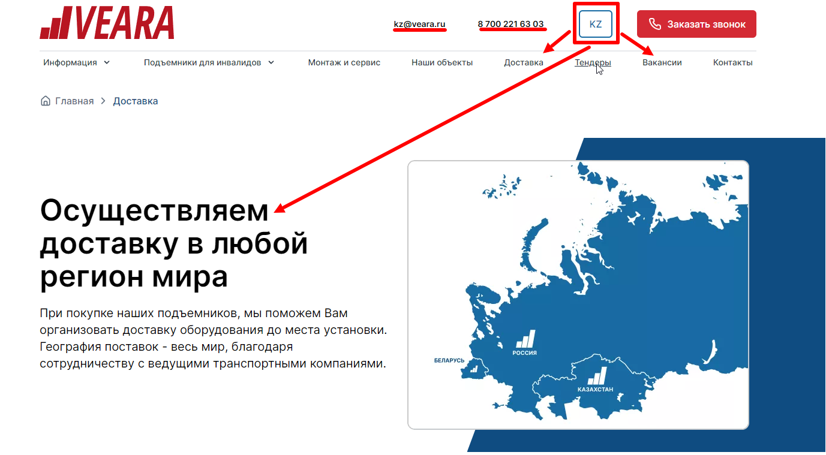
V002 | На странице "Доставка" в таблице "Сроки и стоимость доставки" в двух колонках стоят звездочки для сноски с пояснениями, под таблицей не дается уточнений информации | Google chrome Версия 106.0.5249.119 (Официальная сборка), (64 бит), Windows 10 Version 21H1 x64 | Незначительный (Minor) | Средний (Medium) | Новый (new) | После таблицы не идет пояснений к колонкам "Срок доставки" и "Стоимость доставки" | После таблицы будут пояснения к колонкам "Срок доставки" и "Стоимость доставки" | 1. Открыть сайт https://veara.ru/ 2. Выбрать страницу "Доставка" 3. Пролистать страницу до таблицы "Сроки и стоимость доставки" | 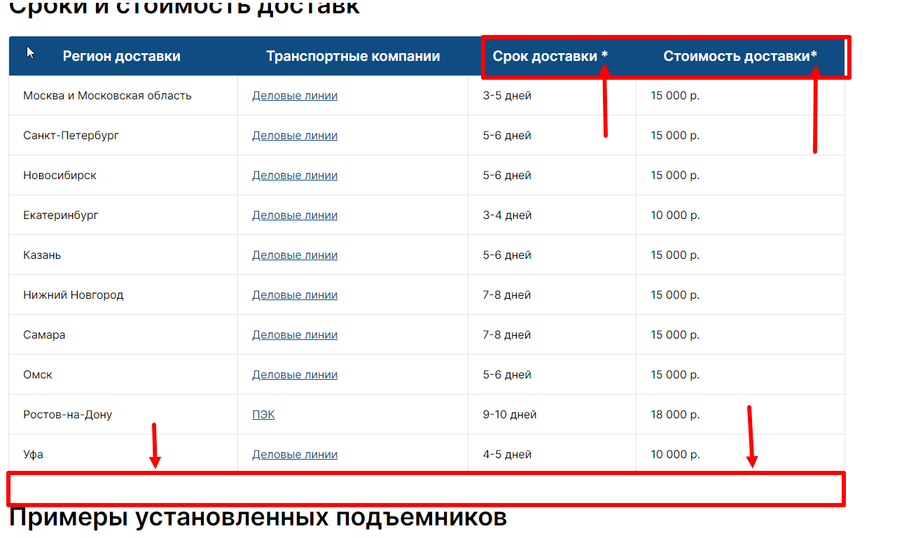
V003 | На странице доставка ошибка в названии таблицы "Сроки и стоимость доставки" | Google chrome Версия 106.0.5249.119 (Официальная сборка), (64 бит), Windows 10 Version 21H1 x64 | Незначительный (Minor) | Средний (Medium) | Новый (new) | Название таблицы написано неккоректно | Название таблицы "Сроки и стоимость доставки" будет написано корректно | 1. Открыть сайт https://veara.ru/ 2. Выбрать страницу "Доставка" 3. Пролистать страницу до таблицы "Сроки и стоимость доставки"
V004 | В подвале (футере) сайта при нажатии на любой раздел колонки "Другие страницы" происходит перенаправление на последнюю открытую страницу сайта | Google chrome Версия 106.0.5249.119 (Официальная сборка), (64 бит), Windows 10 Version 21H1 x64 | Значительный (Major) | Средний (Medium) | Новый (new) | При нажатии рандомного раздела "Другие страницы" в футере сайта открывается последний открытый раздел сайта | Нажимая на рандомный раздел "Другие страницы" в футере сайта произойдет перенаправление на выбранную страницу | 1. Открыть сайт https://veara.ru/ 2. Выбрать случайный раздел в шапке сайта 3.Пролистать страницу до футера сайта и выбрать в разделе "Другие страницы" любую категорию | https://disk.yandex.ru/i/5-OeP3ulZVNC9g
V005 | На странице "Информация" в разделе "О компании" при нажатии кнопки "Узнать подробнее" не происходит перенаправления на другую страницу | Google chrome Версия 106.0.5249.119 (Официальная сборка), (64 бит), Windows 10 Version 21H1 x64 | Незначительный (Minor) | Средний (Medium) | Новый (new) | При нажатии кнопки "Узнать подробнее" происходит перезагрузка страницы | При нажатии кнопки "Узнать подробнее" произойдет перенаправление на новую страницу или раскрытие текстового блока на открытой странице" | 1. Открыть сайт https://veara.ru/ 2. Выбрать раздел "Информация" в шапке сайта и перейти на страницу "О компании" 3. Нажать на кнопку "Узнать подробнее" | 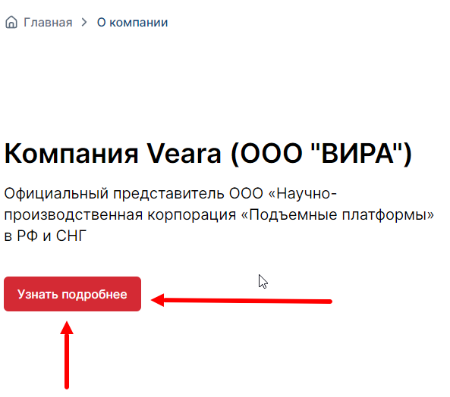
V006 | В разделе "Подъемники для инвалидов" (каталог) неккоректное название типа подьемника "Veara Fit" | Google chrome Версия 106.0.5249.119 (Официальная сборка), (64 бит), Windows 10 Version 21H1 x64 | Значительный (Major) | Средний (Medium) | Новый (new) | При просмотре каталога неккоректное описание типа подъемника | Во время просмотра каталога отобразится корректное название и тип подьемника | 1. Открыть сайт https://veara.ru/ 2. Выбрать раздел "Подьемники для инвалидов" в шапке сайта 3.Выбрать раздел "Вертикальные" или "Все подъемники" и найти подьемник "Veara Fit" | 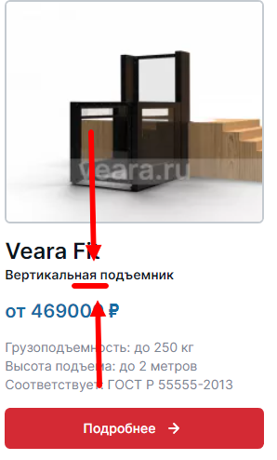
V007 | На странице "Монтаж и сервис" неккоректная запись при перечислении пунктов "Какая выгода для вас?" | Google chrome Версия 106.0.5249.119 (Официальная сборка), (64 бит), Windows 10 Version 21H1 x64 | Незначительный (Minor) | Средний (Medium) | Новый (new) | При чтении раздела "Монтаж и сервис" имеется неккореткная запись | Во время чтения страницы будут корректнвые текстовые записи | 1. Открыть сайт https://veara.ru/ 2. Выбрать раздел "Монтаж и сервис" пролистать страницу до абзаца "Какая выгода для вас?" | 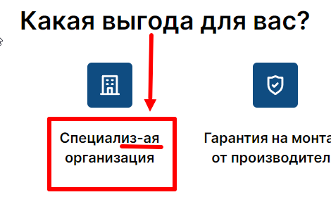
V008 | В расчете комплектации неккоректное количество шагов при составлении заявки | Google chrome Версия 106.0.5249.119 (Официальная сборка), (64 бит), Windows 10 Version 21H1 x64 | Значительный (Major) | Средний (Medium) | Новый (new) | Система отображает сообщение, что выполнено больше шагов чем заявлено | Система показывает корректное количество шагов | 1. Открыть сайт https://veara.ru/ 2. Перейти в раздел "Подъемники для инвалидов" и выбрать случайный подъемник 3. В карточке подъемника нажать кнопку "Рассчитать подъемник" 4. Пройти предложненные вопросы | 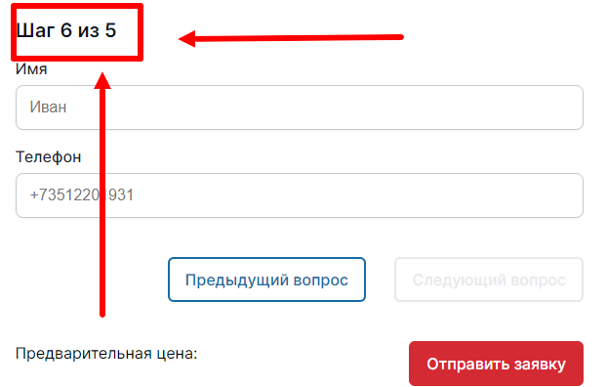
V009 | В ленте на главной странице в разделе "Контакты" почта и номера телефона не кликабельны | Google chrome Версия 106.0.5249.119 (Официальная сборка), (64 бит), Windows 10 Version 21H1 x64 | Незначительный (Minor) | Средний (Medium) | Новый (new) | При наведениикурсора на номер телефона/почту не происходит автоматического звонка/написания письма | При наведении курсора на номер или почту они будут кликабельны | 1. Открыть сайт https://veara.ru/ 2. Пролистать ленту до раздела "Контакты" 3. Навести курсор на номер телефона или почту

